Indicateurs santé et sécurité
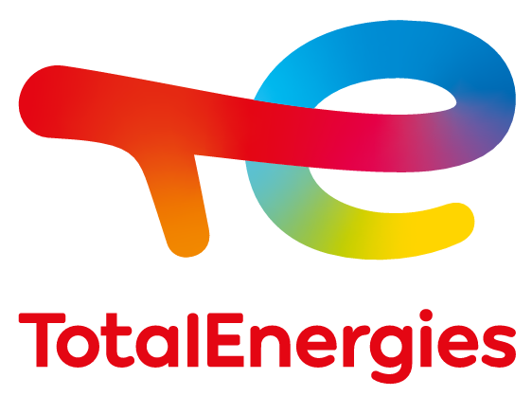

INDICATEURS SANTÉ ET SÉCURITÉ

SÉCURITÉ AU POSTE DE TRAVAIL
 | Unité | 2017 | 2018 | 2019 | 2020 | 2021
[+] Millions d'heures travaillées - Tous personnels | Nb | 462 | 456 | 467 | 389 | 389
Personnel de la Compagnie | Nb | 236 | 237 | 243 | 211 | 215
Personnel d'entreprises extérieures(b) | Nb | 226 | 219 | 224 | 178 | 174
[+] Nombre de décès accidentels - Tous personnels | Nb | 1 | 4 | 4 | 1 | 1
Personnel de la Compagnie | Nb | 0 | 0 | 0 | 0 | 1
Personnel d'entreprises extérieures(b) | Nb | 1 | 4 | 4 | 1 | 0
[+] Nombre de décès accidentels par centaine de millions d'heures travaillées - Tous personnels | Nb | 0.22 | 0.88 | 0.86 | 0.26 | 0.26
[+] TRIR(a) : nombre d'accidents du travail déclarés par million d'heures travaillées - Tous Personnels | Nb | 0.88 | 0.91 | 0.81 | 0.74 | 0.73
Personnel de la Compagnie | Nb | 0.89 | 0.82 | 0.74 | 0.63 | 0.59
Personnel d'entreprises extérieures(b) | Nb | 0.88 | 1.01 | 0.87 | 0.87 | 0.91
[+] LTIR(c) : nombre d'accidents avec arrêt par million d'heures travaillées - Tous personnels | Nb | 0.58 | 0.59 | 0.48 | 0.48 | 0.48
Personnel de la Compagnie | Nb | 0.71 | 0.62 | 0.52 | 0.50 | 0.47
Personnel d'entreprises extérieures(b) | Nb | 0.44 | 0.54 | 0.43 | 0.46 | 0.48
[+] TG(d) : nombre de jours d’arrêt par accident du travail avec arrêt par millions d'heures travaillées | Nb | 14 | 17 | 17 | 17 | 15
[+] Nombre d'accidents graves de la route(e)
Véhicules légers et transport en commun(f) | Nb | 11 | 7 | 9 | 0 | 1
Poids lourds de transport de marchandises(f) | Nb | 26 | 23 | 24 | 27 | 20

(a) TRIR : taux de fréquence des accidents déclarés (Total Recordable Injury Rate).
(b) Personnel d’entreprises extérieures: toute personne d’une entreprise prestataire de service intervenant sur un site du périmètre de reporting sécurité ou mandatée par une société de transport sous contrat long terme.
(c) LTIR : taux de fréquence des accidents avec arrêt (Lost Time Injury Rate).
(d) TG : taux de gravité. Il remplace l'indicateur SIR (Severity Injury Rate) précédemment publié.
(e) Renversement de véhicule ou autre accident ayant entraîné une blessure d'un membre d'équipage (accident déclaré).
(f) Véhicules en contrat long terme (> 6 mois) avec TotalEnergies.

SÉCURITÉ PRÉVENTION DES ACCIDENTS INDUSTRIELS MAJEURS
PERTES DE CONFINEMENT
 | Unité | 2017(b) | 2018 | 2019 | 2020 | 2021
[+] Pertes de confinement (Tier 1)(a) | Nb | 28 | 30 | 26 | 30 | 29
[+] Pertes de confinement (Tier 2)(a) | Nb | 75 | 73 | 47 | 54 | 48
[+] Pertes de confinement (Tier 1 et 2)(a) | Nb | 103 | 103 | 73 | 84 | 77

(a) Tier 1 et Tier 2 : indicateur du nombre de pertes de confinement à conséquences plus ou moins importantes (feux, explosions, blessures, etc.) telles que définies dans les normes API 754 (pour l’aval) et IOGP 456 (pour l’amont). Hors actes de sabotage et de vols.
(b) Hors TEP Barnett en 2017.

SANTÉ Périmètre PSM (Panorama Social Mondial)(a)
 | Unité | 2017 | 2018 | 2019 | 2020 | 2021
[+] Part des salariés exposés à un risque professionnel bénéficiant d’un suivi médical régulier (b) | % | 98 | 98 | 98 | 97 | 97
[+] Nombre de maladies professionnelles déclarées dans l'année (selon les critères de la règlementation locale) | Nb | 143 | 154 | 128 | 136 | 158

(a) Le Panorama Social Mondial (PSM) est une étude annuelle qui comporte 216 indicateurs. L'enquête est conduite auprès d'un échantillon représentatif du périmètre consolidé. Les données publiées dans ce document sont issues de la dernière vague de l’étude, menée en décembre 2021 et janvier 2022 ; 134 sociétés dans 54 pays, représentant 91,7% de l’effectif consolidé de la Compagnie (92 852 salariés) ont répondu à l’ensemble des thématiques. Sur les indicateurs santé, les réponses ont été recueillies sur un périmètre plus large de 149 sociétés dans 54 pays, représentant 93% de l’effectif consolidé de la Compagnie.
(b) Le taux 2018 n'intègre pas une société n'ayant pas remonté ses données dans les délais du PSM 2018.

[+] : Indicateurs ayant fait l’objet d’une mission de vériﬁcation d’un niveau d’assurance modérée réalisée par EY & Associés

